Oyapock

BULLETIN HYDROLOGIQUE JOURNALIER DU BASSIN TRANSFRONTALIER OYAPOCK

 |  |  | DU | 2024-05-10 | AU | 2024-05-16

 | Débit (moyenne journalière) en m3/s et hauteur (moyenne journalière) en m

Date | Station
 | Alikoto |  | Saut Chien |  | Camopi (Camp Mokata) |  | Estirao do Cricou |  | Saut Maripa
 | m3/s* | m** | m3/s* | m** | m3/s* | m** | m3/s | m | m3/s* | m**
2024-05-16 |  |  |  |  |  |  | 1429.25 | 6.01
2024-05-15 | 616.08 | 2.96 | 341.53 | 3.53 | 984.44 | 2.23 | 1563.62 | 6.23 | 1656.54 | 4.07
2024-05-14 | 617.58 | 2.97 | 374.62 | 3.74 | 1021.17 | 2.28 | 1670.88 | 6.37 | 1780.45 | 4.16
2024-05-13 | 624.71 | 2.97 | 429.59 | 4.1 | 1087.55 | 2.38 | 1773.93 | 6.51 | 1894.52 | 4.23
2024-05-12 | 711.83 | 3.09 | 462.64 | 4.3 | 1194.87 | 2.55 | 1877.5 | 6.64 | 1994.01 | 4.3
2024-05-11 | 860.55 | 3.33 | 507.48 | 4.58 | 1391.7 | 2.82 | 1929.27 | 6.7 | 2028.86 | 4.32
2024-05-10 | 939.35 | 3.5 | 496.64 | 4.51 | 1445.5 | 2.89 | 1934.24 | 6.71 | 2043.54 | 4.33
 | Débit | Hauteur d'eau
4/9/2024
4/8/2024 | 117.68 | 2.1
4/7/2024 | 138.88 | 2.16
4/6/2024 | 157.69 | 2.21
4/5/2024 | 167.22 | 2.23
4/4/2024 | 178.78 | 2.26
4/3/2024 | 224.51 | 2.35

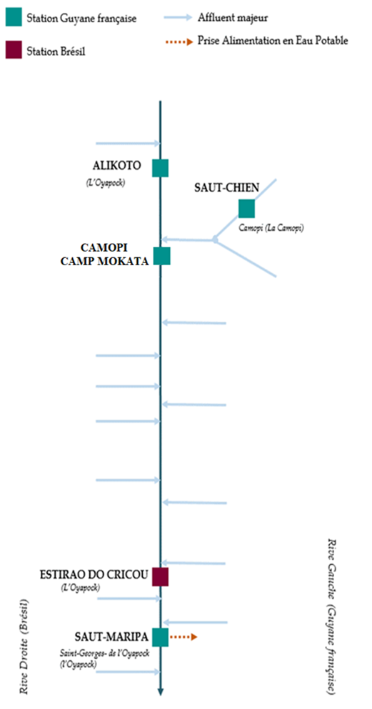

 | Débit | Hauteur d'eau
4/9/2024
4/8/2024 | 56.1 | 1.99
4/7/2024 | 63.42 | 2.02
4/6/2024 | 70.83 | 2.05
4/5/2024 | 73.69 | 2.06
4/4/2024 | 72.46 | 2.06
4/3/2024 | 72.99 | 2.06

 | Débit | Hauteur d'eau
4/9/2024
4/8/2024 | 181.26 | 0.7
4/7/2024 | 207.94 | 0.79
4/6/2024 | 230.9 | 0.85
4/5/2024 | 244.99 | 0.87
4/4/2024 | 257.7 | 0.91
4/3/2024 | 310.73 | 1.02

 | Débit | Hauteur d'eau
4/9/2024
4/8/2024 | 354.55 | 2.6
4/7/2024 | 411.2 | 2.7
4/6/2024 | 478.47 | 2.8
4/5/2024 | 522.66 | 2.87
4/4/2024 | 515.59 | 2.86
4/3/2024 | 561.42 | 2.93

Source de données:
LaBanque HYDRO gérée par le Schapi dans le cadre du SIE France
(données corrigées)
http://www.hydro.eaufrance.fr/
* Débit moyen journalier diffusé via Hubeau (https://hubeau.eaufrance.fr/) à partir de la base HYDRO(http://www.hydro.eaufrance.fr/)
** Moyenne journalière des hauteurs d'eau instantanées (jours avec horaires UTC) diffusé via Hubeau (https://hubeau.eaufrance.fr/) à partir de la base HYDRO (http://www.hydro.eaufrance.fr/)
Banque de données HIDROWEB administrée par l'Agence Nationale de l'Eau (ANA) dans le cadre du SNIRH brésilien
http://www.snirh.gov.br/hidroweb/apresentacao
Pour toute demande ou commentaire, veuillez contacter:
staff-bioplateaux@oieau.fr
Bulletin collaboratif, rendu possible par le dialogue technique entre partenaires Brésiliens et de la Guyane française dans le cadre du projet BIO-PLATEAUX, financé par l'Union Européenne.

